套件
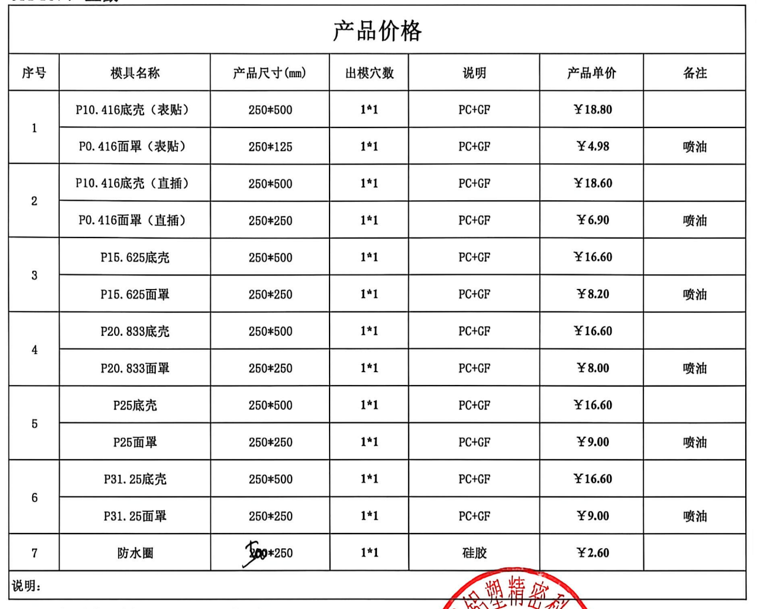
名称 | 底壳单价 | 面罩 |  |  | 胶圈单价 | 合计
 |  | 数量 | 单价 | 小计单价
贴片10.416 |  |  |  |  |  | 0
直插10.416 |  |  |  |  |  | 0
15.625 |  |  |  |  |  | 0
20.833 |  |  |  |  |  | 0
25 |  |  |  |  |  | 0
31.25 |  |  |  |  |  | 0
 |  |  |  | 0 |  | 0
 |  |  |  | 0 |  | 0
 |  |  |  | 0 |  | 0
 |  |  |  | 0 |  | 0
 |  |  |  | 0 |  | 0
 |  |  |  | 0 |  | 0
 |  |  |  | 0 |  | 0
 |  |  |  | 0 |  | 0
 |  |  |  | 0 |  | 0
 |  |  |  | 0 |  | 0
 |  |  |  | 0 |  | 0

